社会性1
戻る
見やすい大きさに表示倍率を変更してお使いください

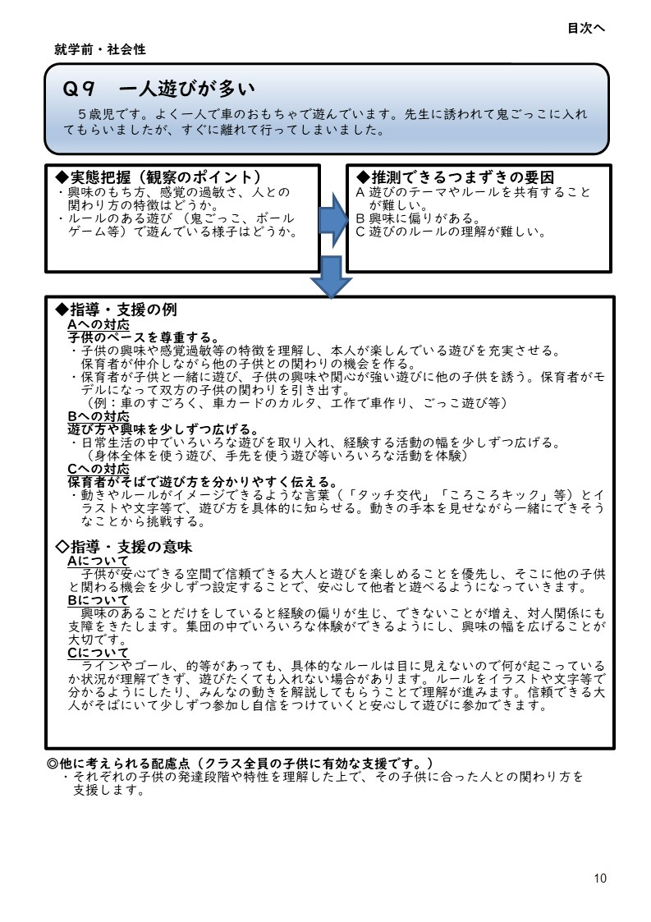
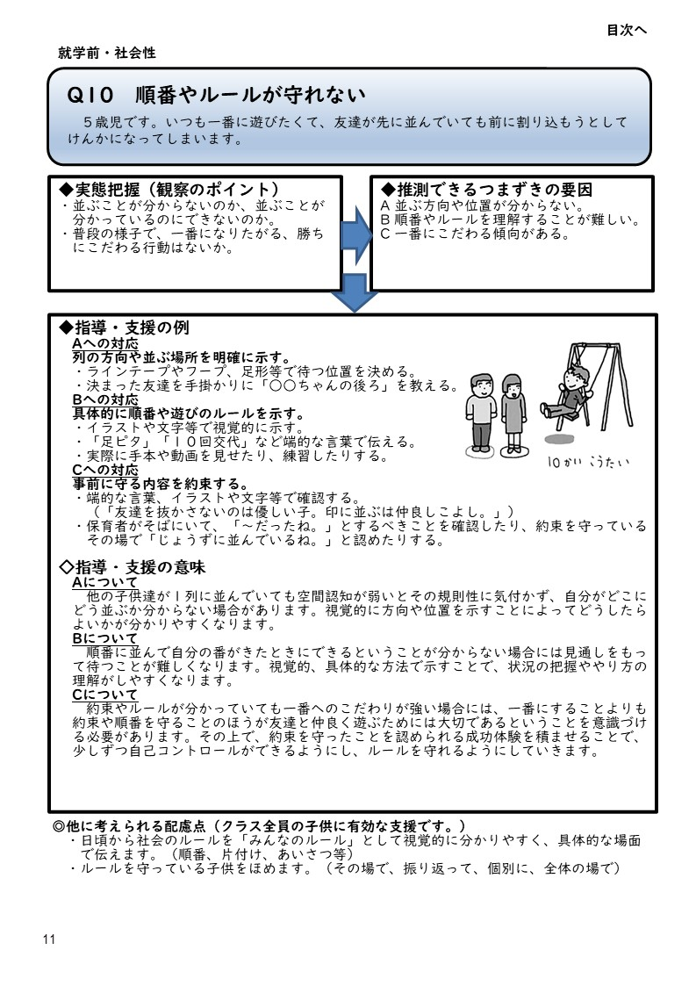
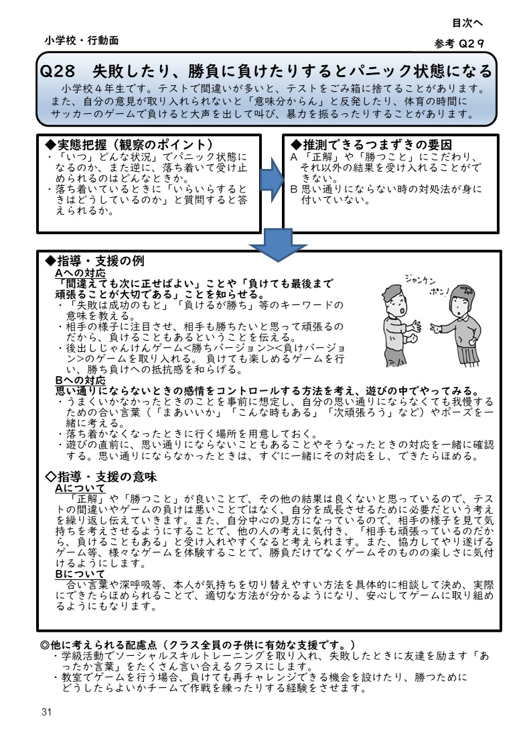

社会性2
戻る
見やすい大きさに表示倍率を変更してお使いください

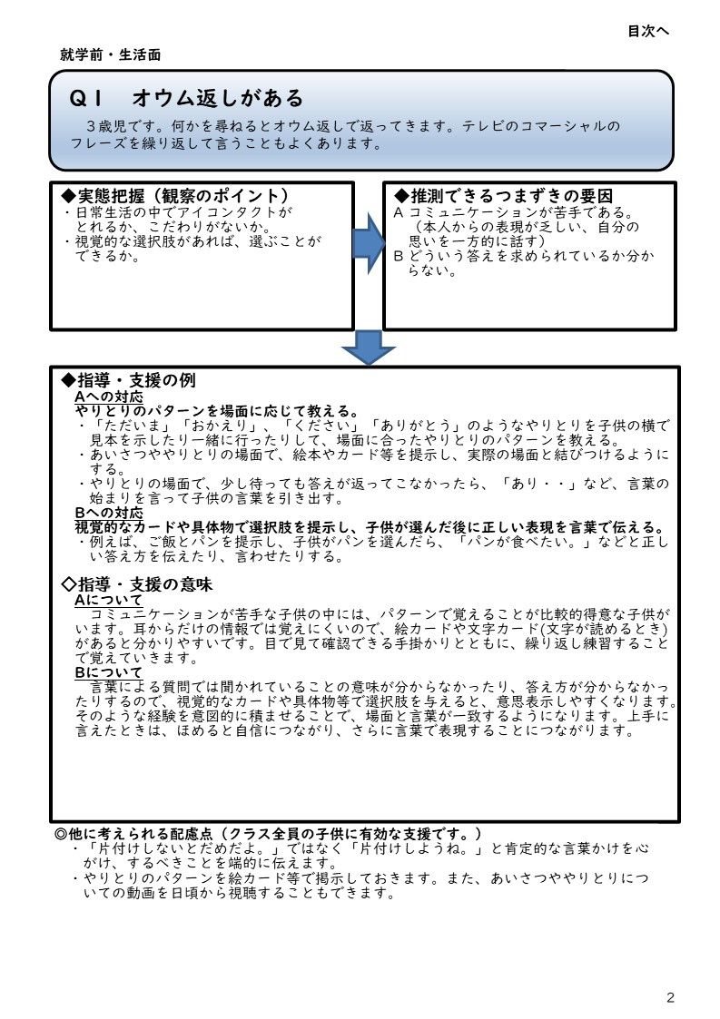
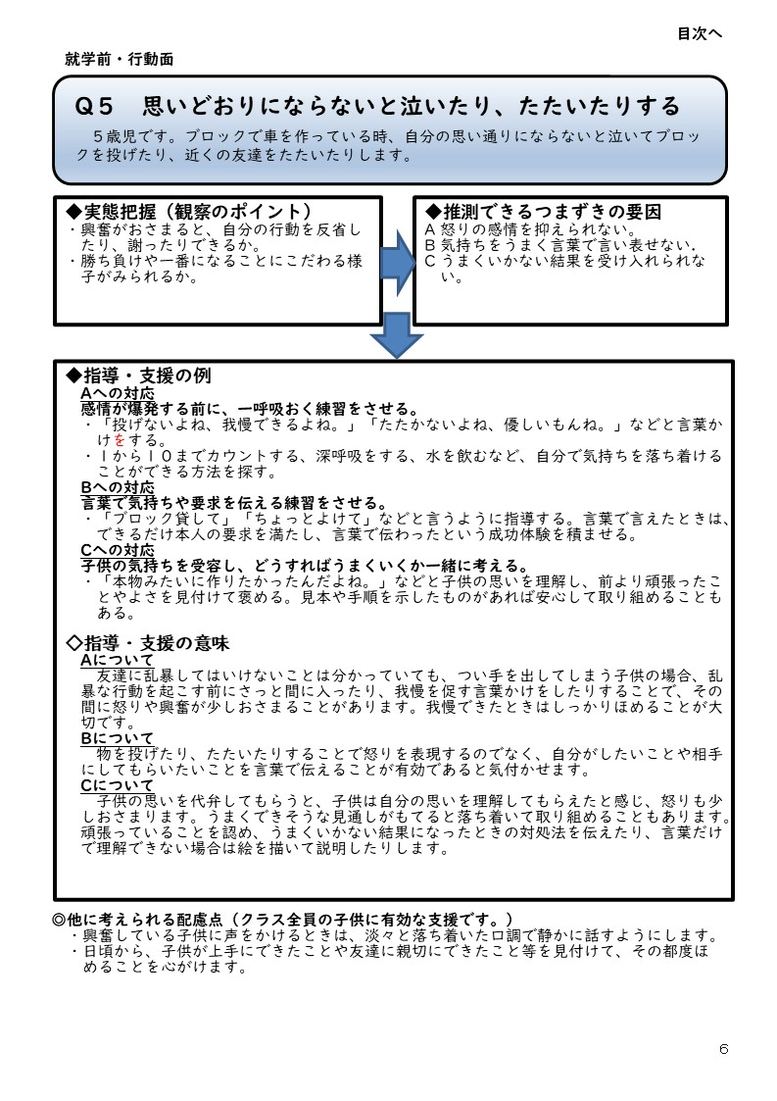
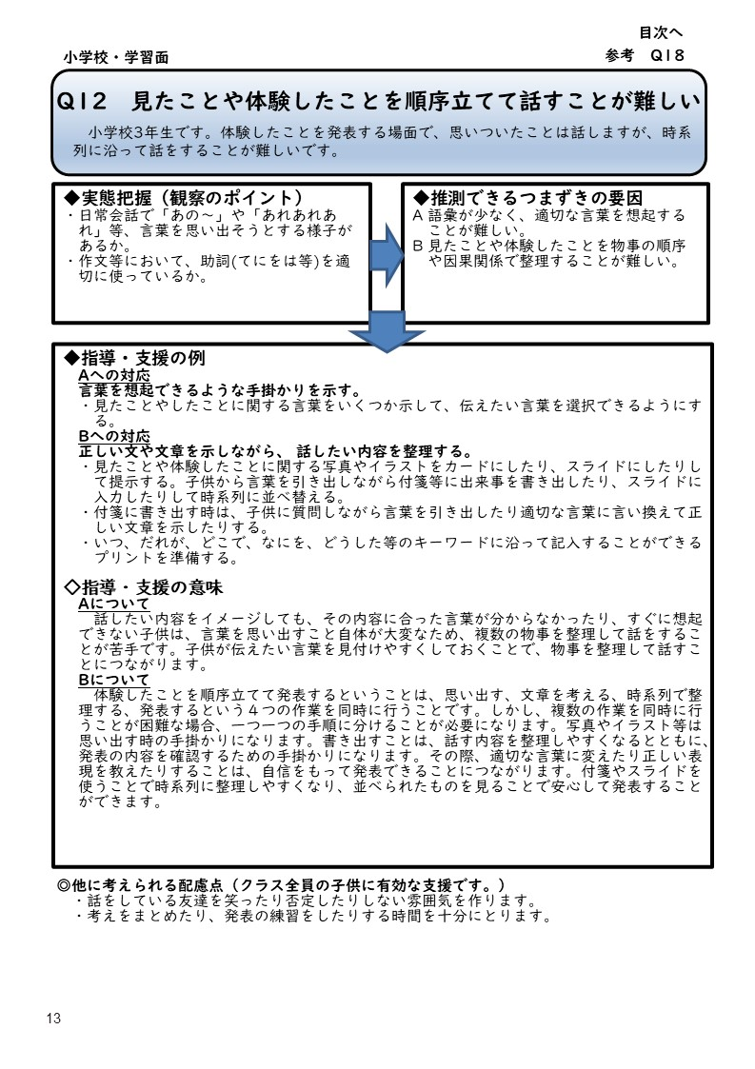

社会性3
戻る
見やすい大きさに表示倍率を変更してお使いください

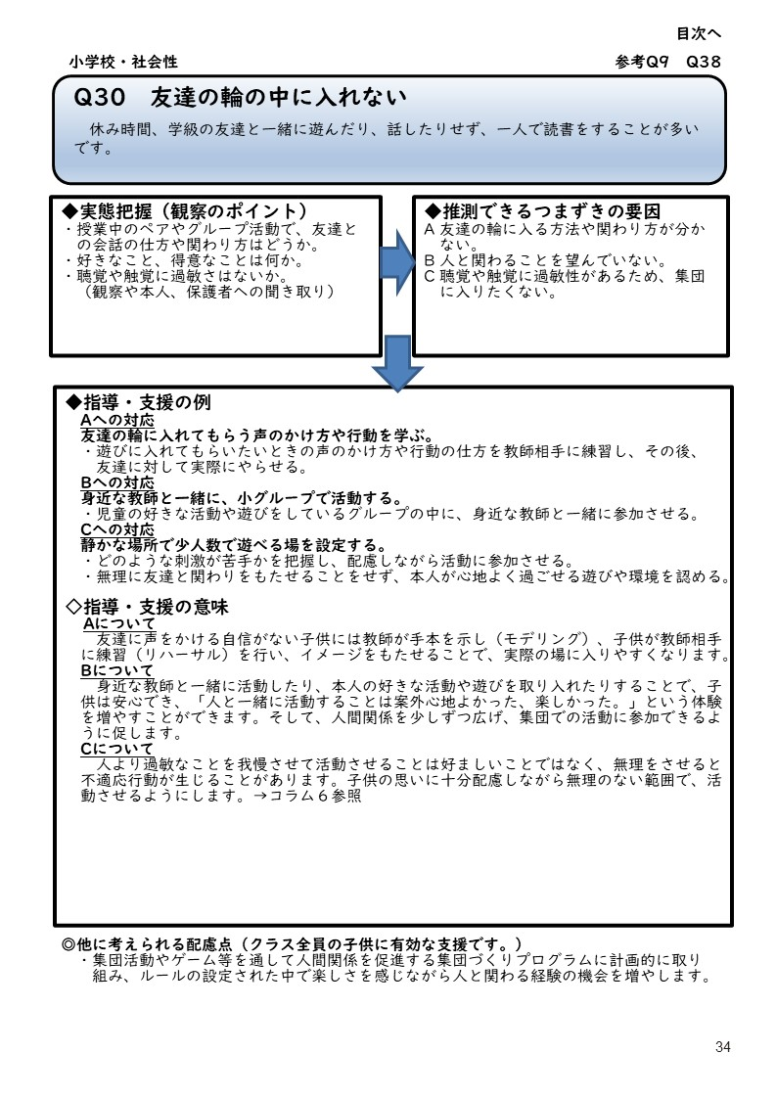

社会性4
戻る
見やすい大きさに表示倍率を変更してお使いください

社会性5
戻る
見やすい大きさに表示倍率を変更してお使いください

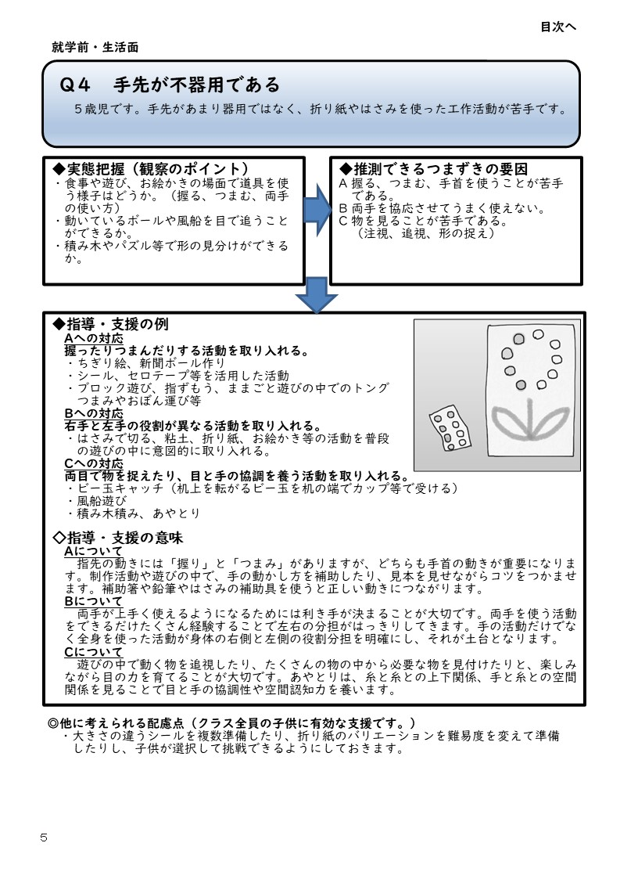

こだわり1
戻る
見やすい大きさに表示倍率を変更してお使いください

こだわり2
戻る
見やすい大きさに表示倍率を変更してお使いください

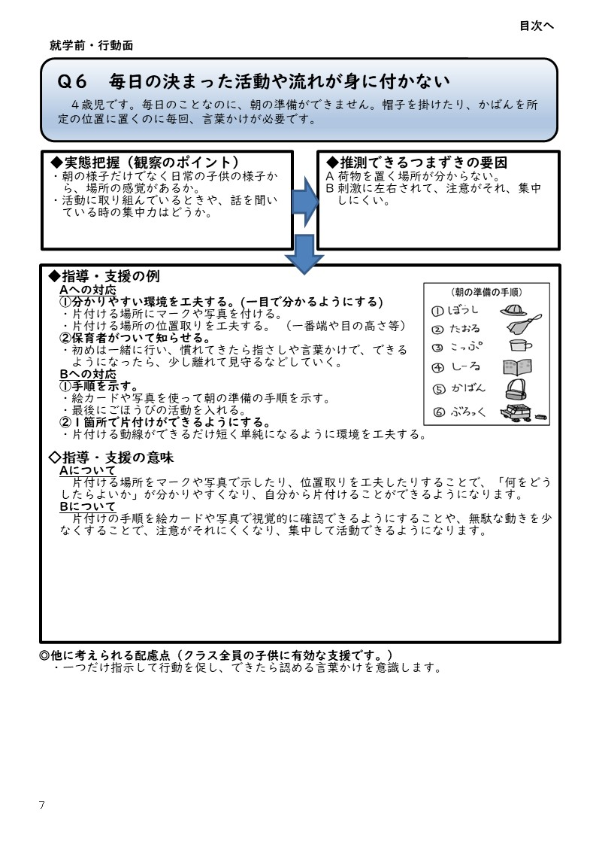
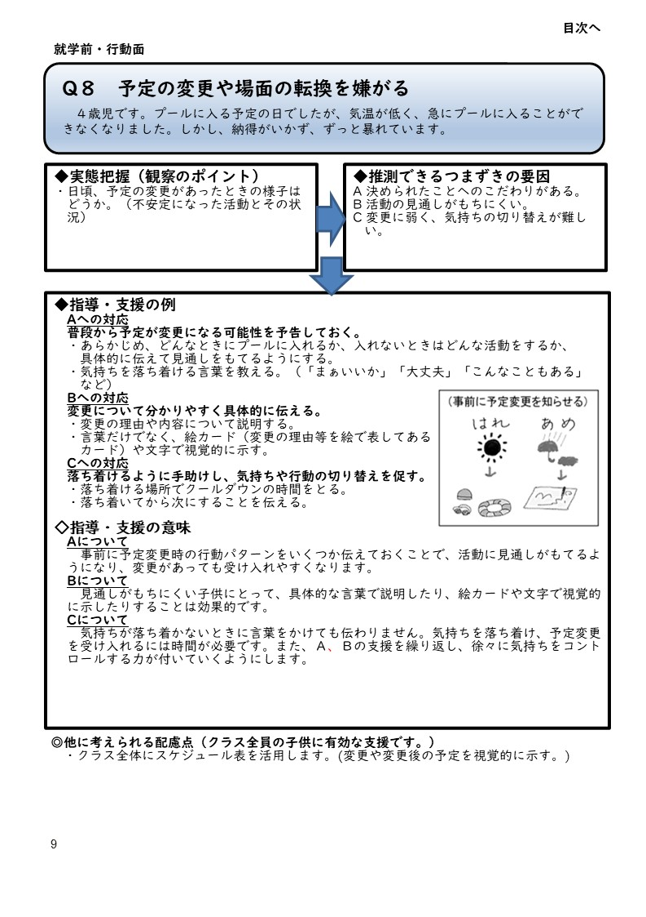
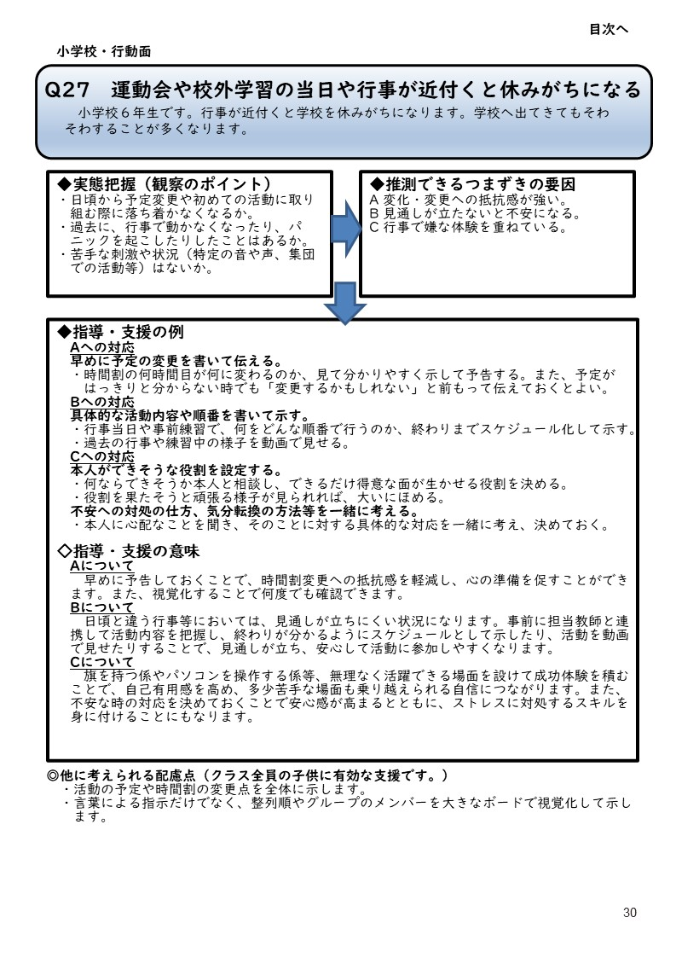

こだわり3
戻る
見やすい大きさに表示倍率を変更してお使いください

こだわり4
戻る
見やすい大きさに表示倍率を変更してお使いください

こだわり5
戻る
見やすい大きさに表示倍率を変更してお使いください

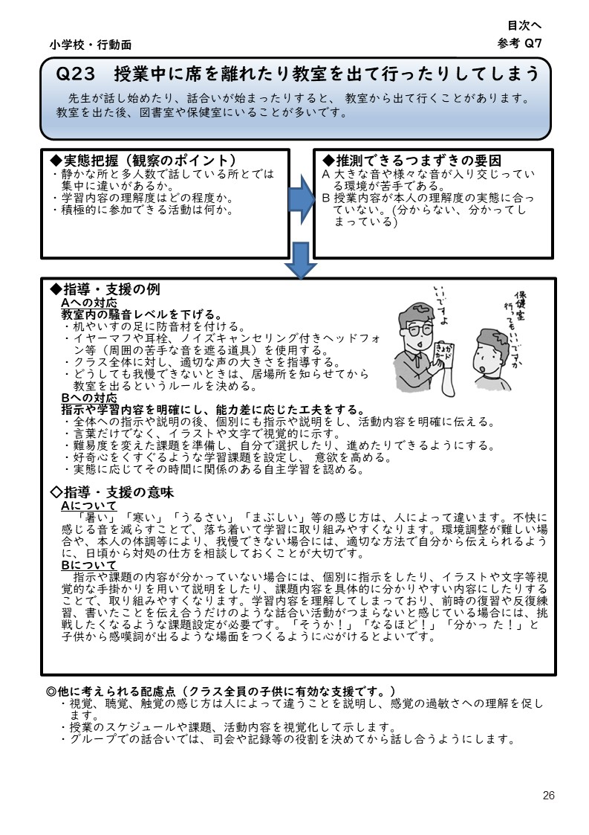

こだわり6
戻る
見やすい大きさに表示倍率を変更してお使いください

不注意1
戻る
見やすい大きさに表示倍率を変更してお使いください

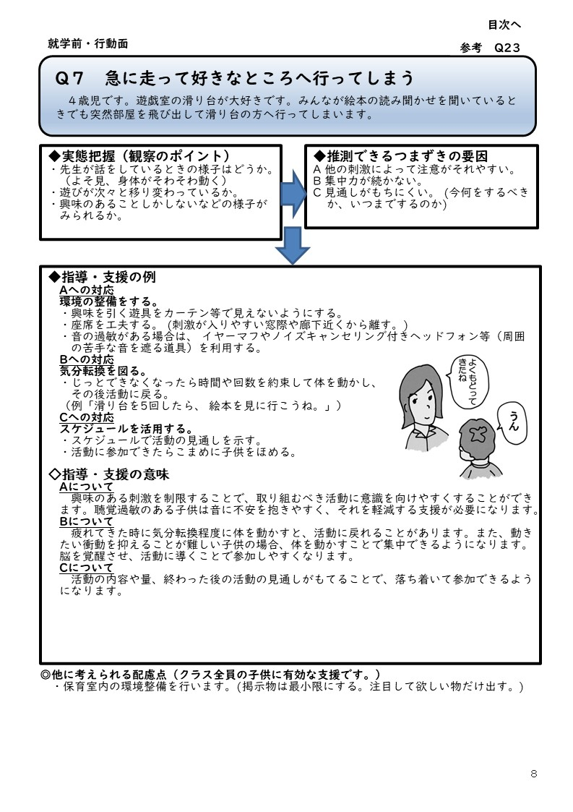
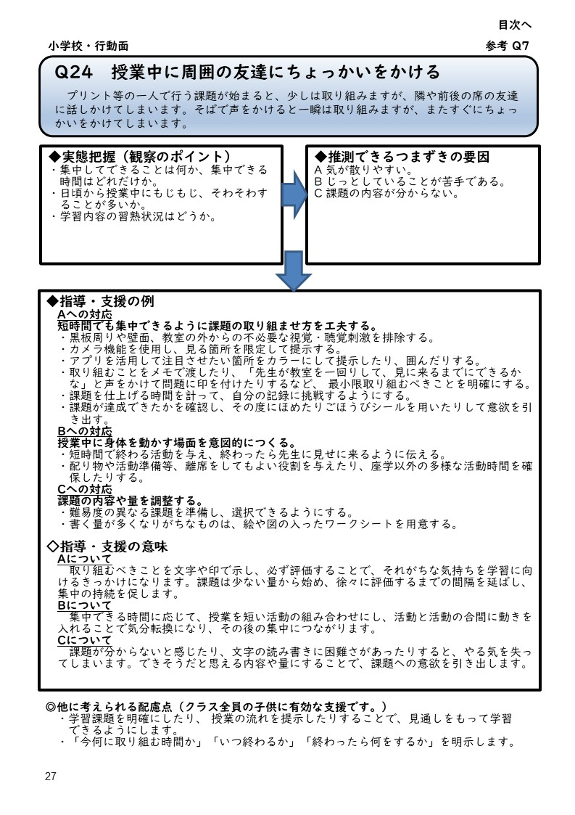

戻る

不注意2
戻る
見やすい大きさに表示倍率を変更してお使いください

戻る

不注意3
戻る
見やすい大きさに表示倍率を変更してお使いください

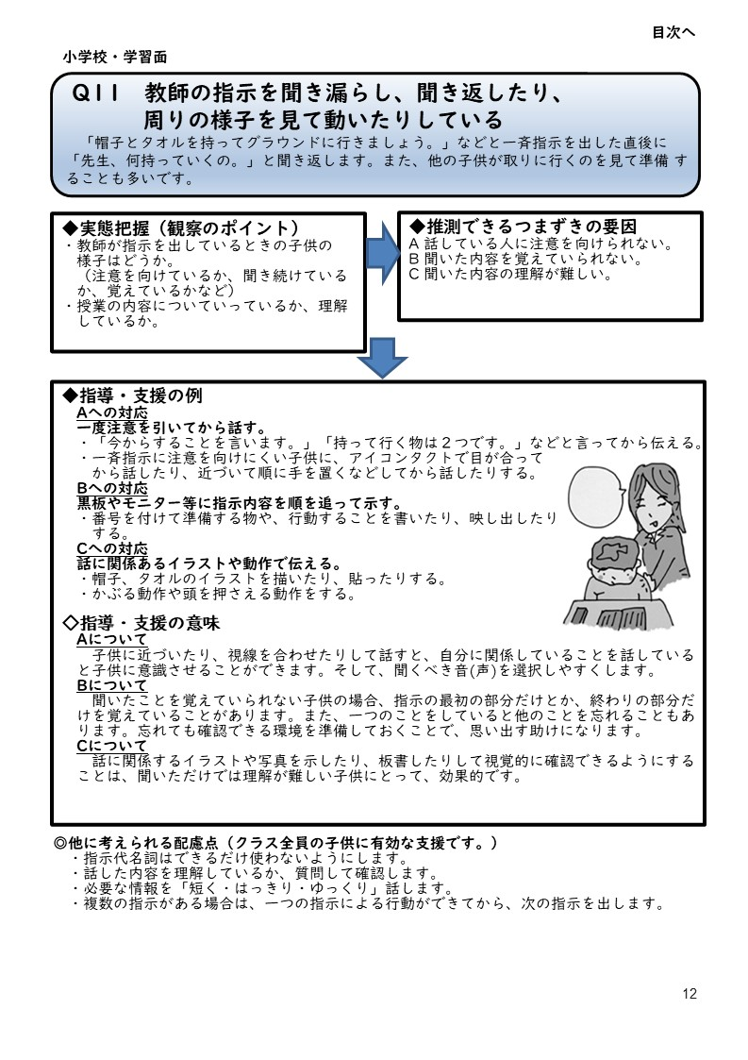
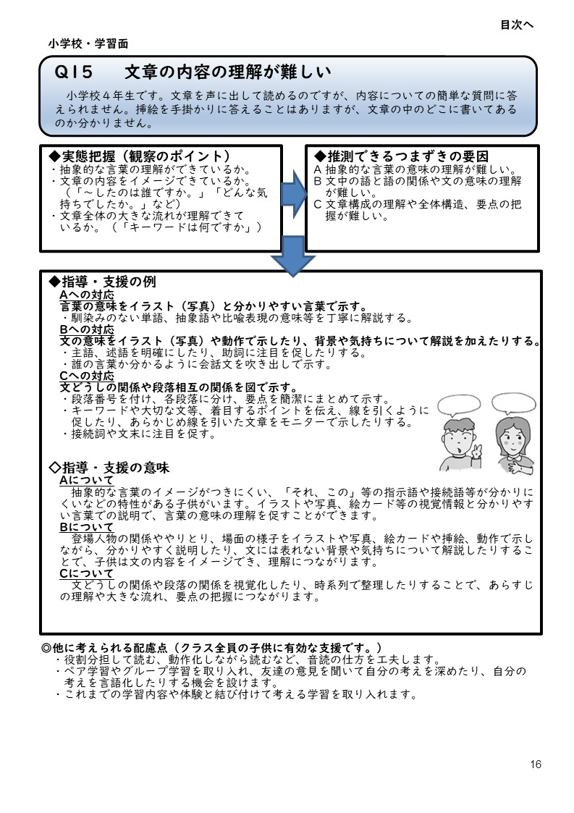
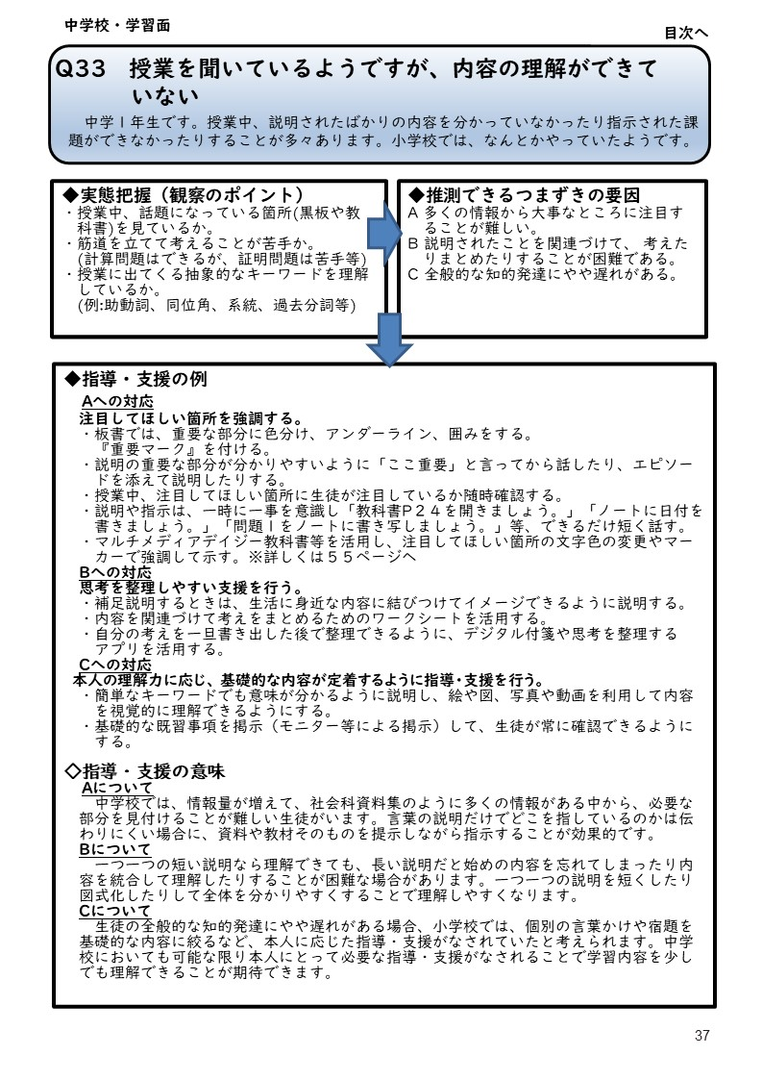

戻る

戻る

不注意4
戻る
見やすい大きさに表示倍率を変更してお使いください

戻る

多動性1
戻る
見やすい大きさに表示倍率を変更してお使いください

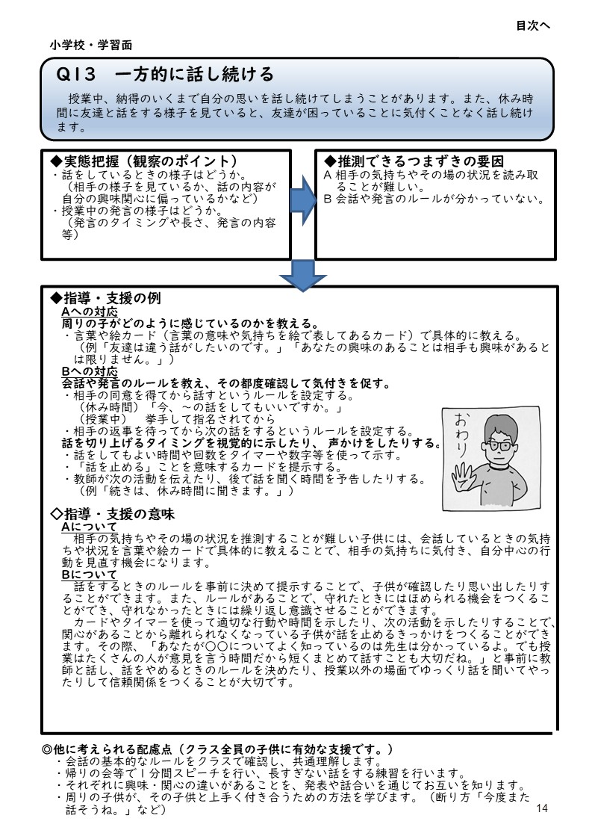
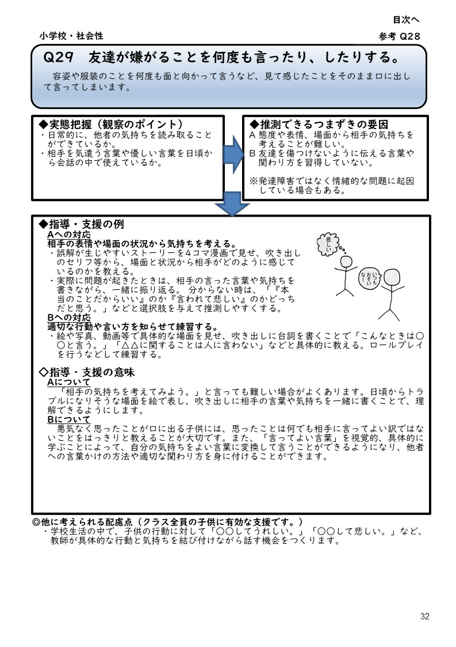

戻る

多動性2
戻る
見やすい大きさに表示倍率を変更してお使いください

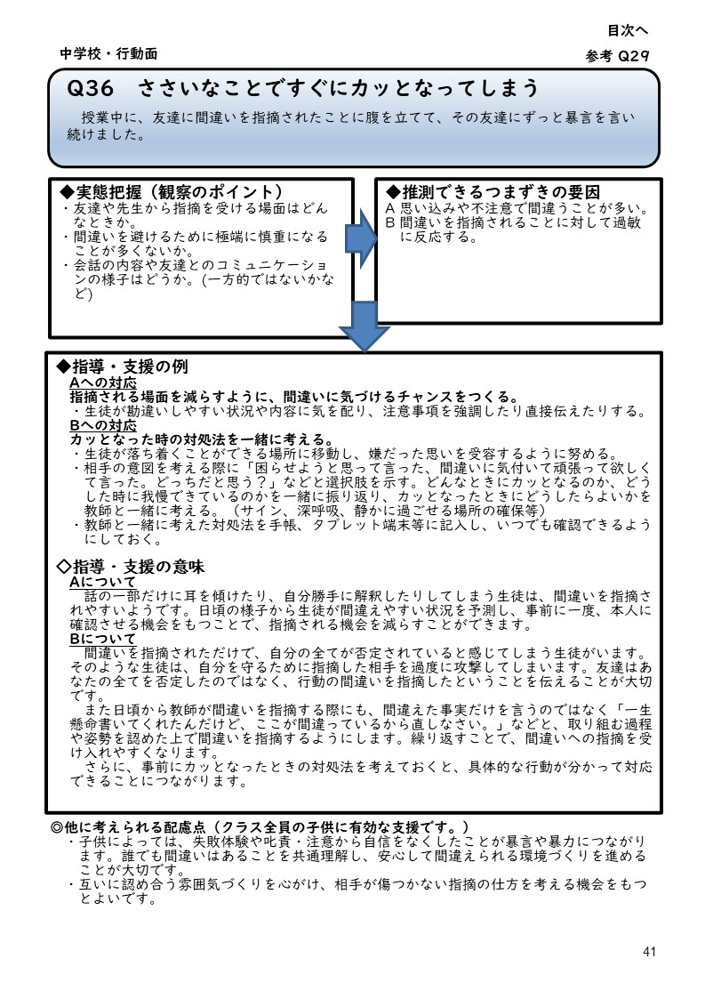
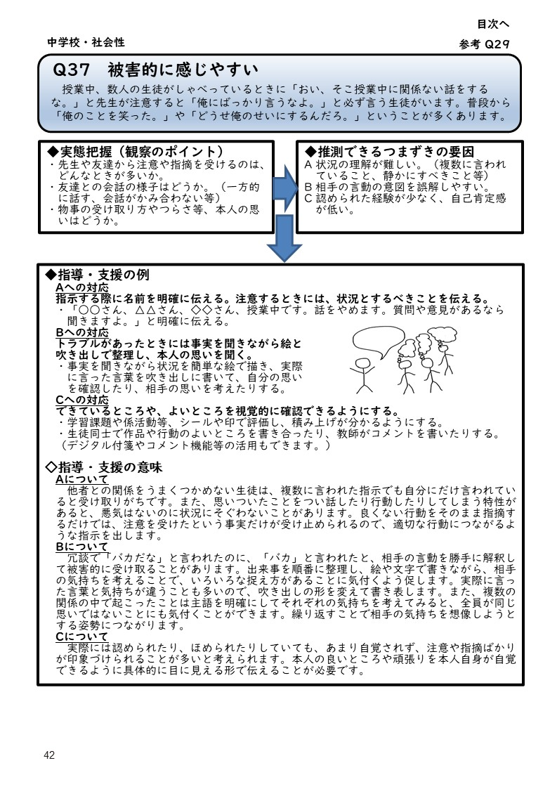
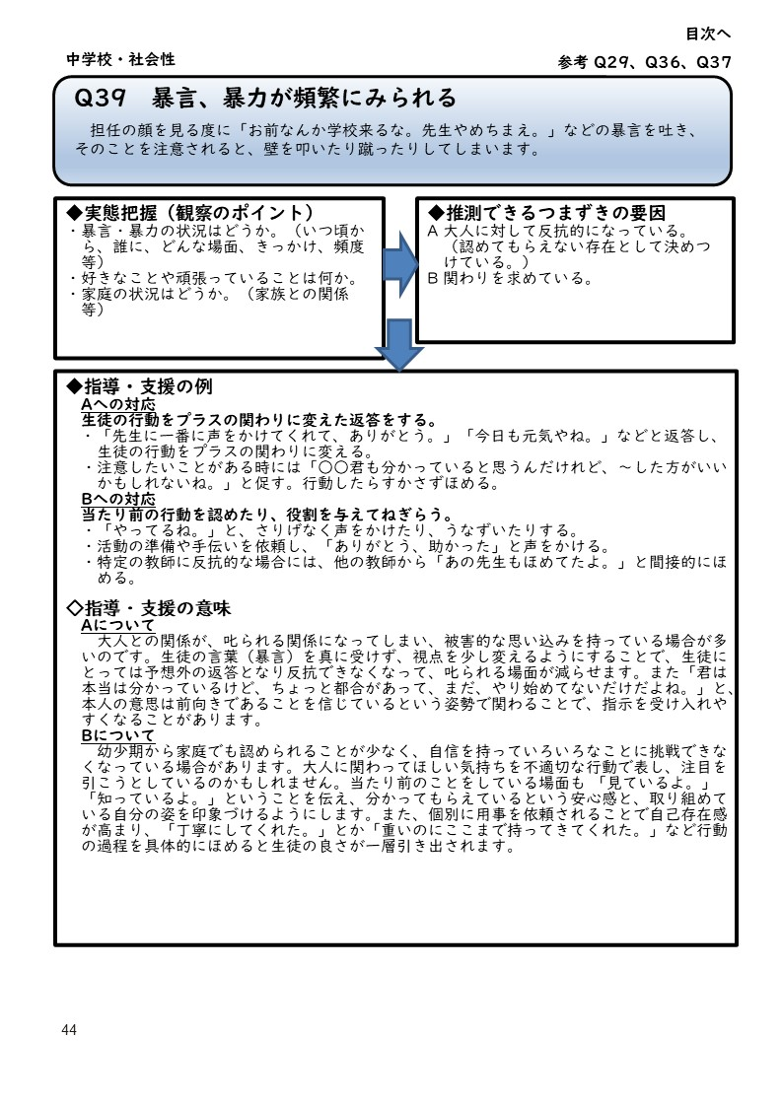

多動性3
戻る
見やすい大きさに表示倍率を変更してお使いください

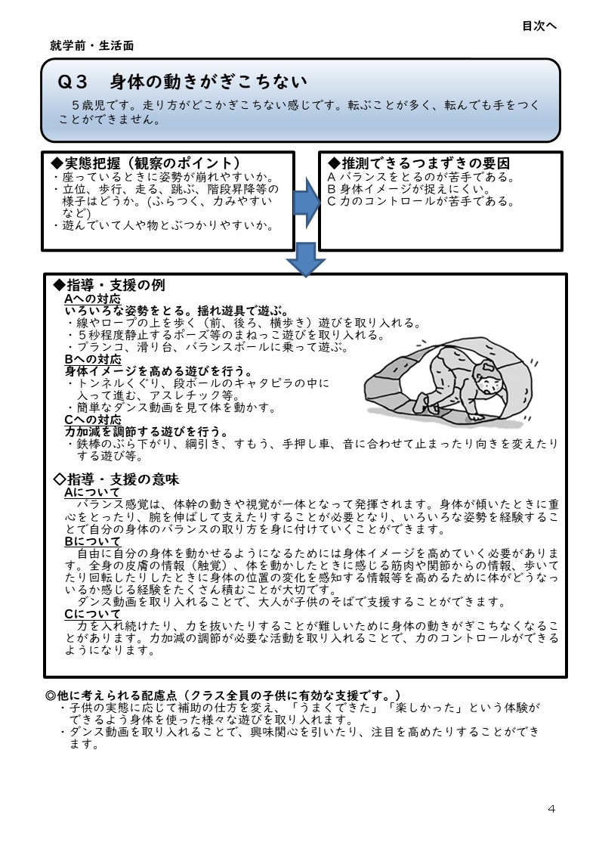

多動性4
戻る
見やすい大きさに表示倍率を変更してお使いください

戻る

理解力1
戻る
見やすい大きさに表示倍率を変更してお使いください

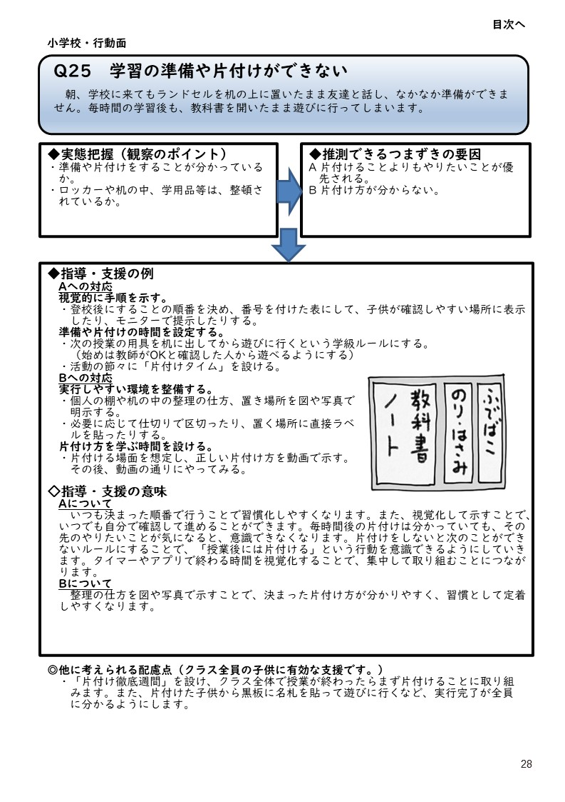
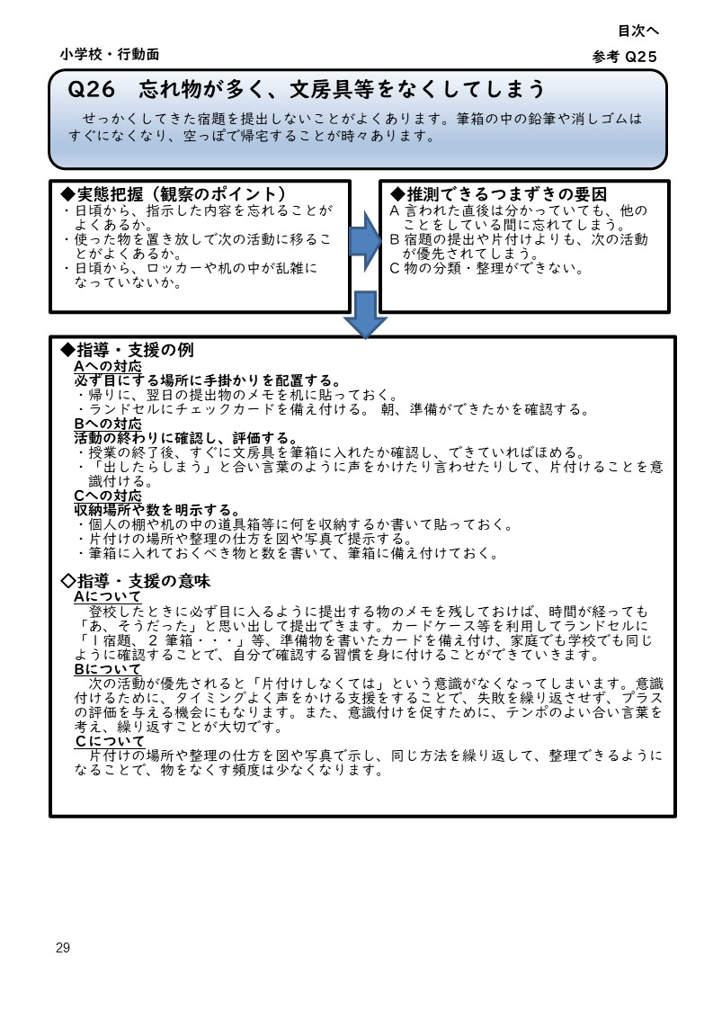

理解力2
戻る
見やすい大きさに表示倍率を変更してお使いください

理解力3
戻る
見やすい大きさに表示倍率を変更してお使いください

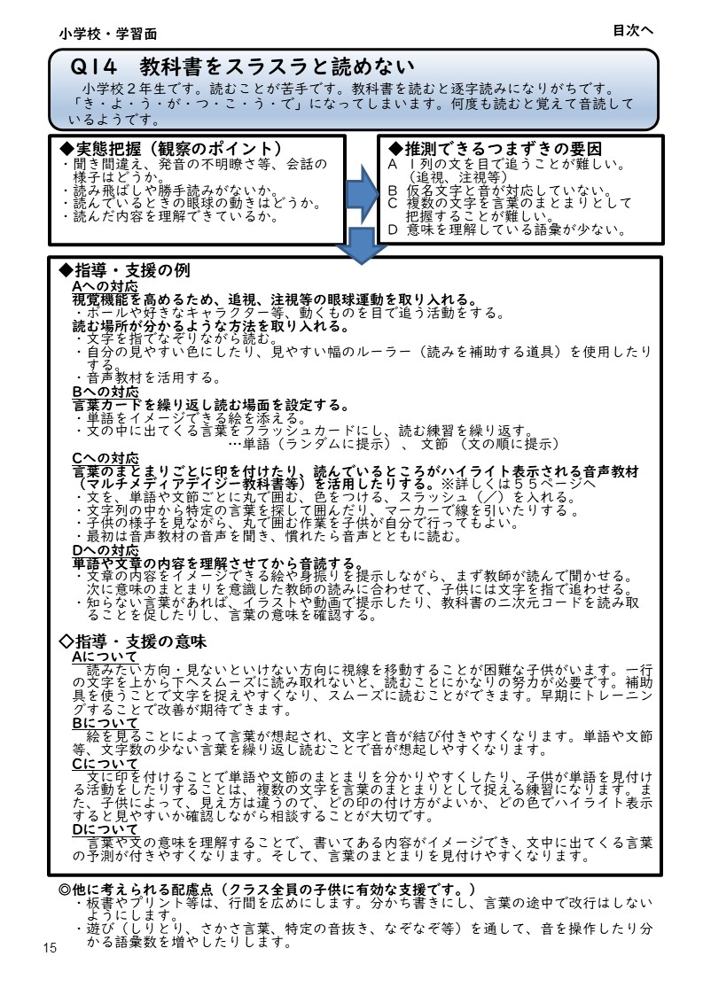
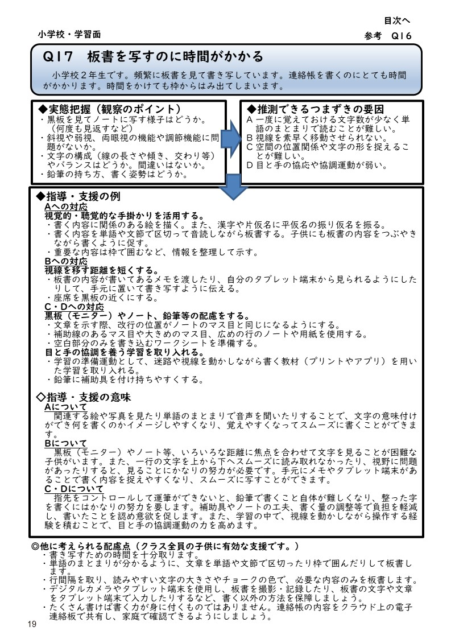

理解力4
戻る
見やすい大きさに表示倍率を変更してお使いください

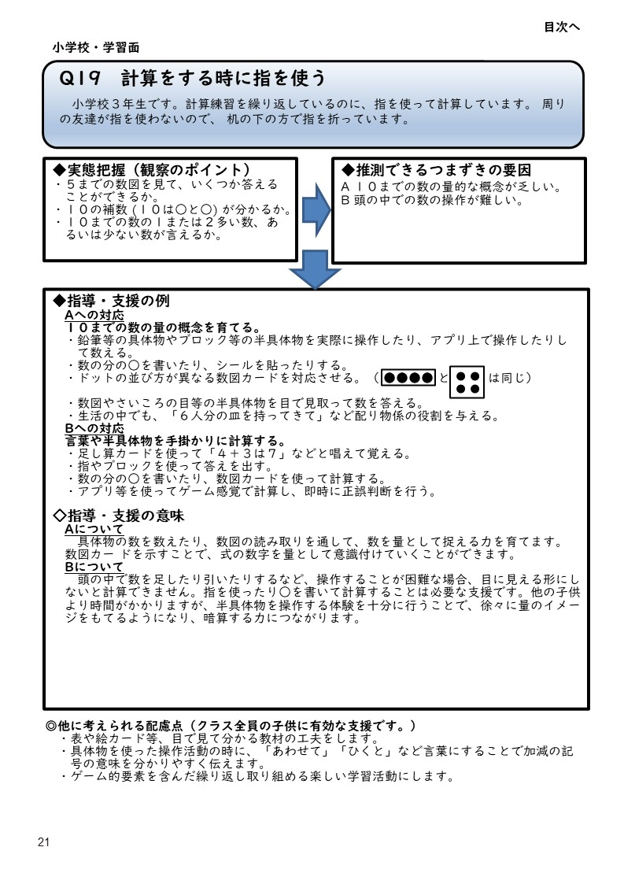

理解力5
戻る
見やすい大きさに表示倍率を変更してお使いください

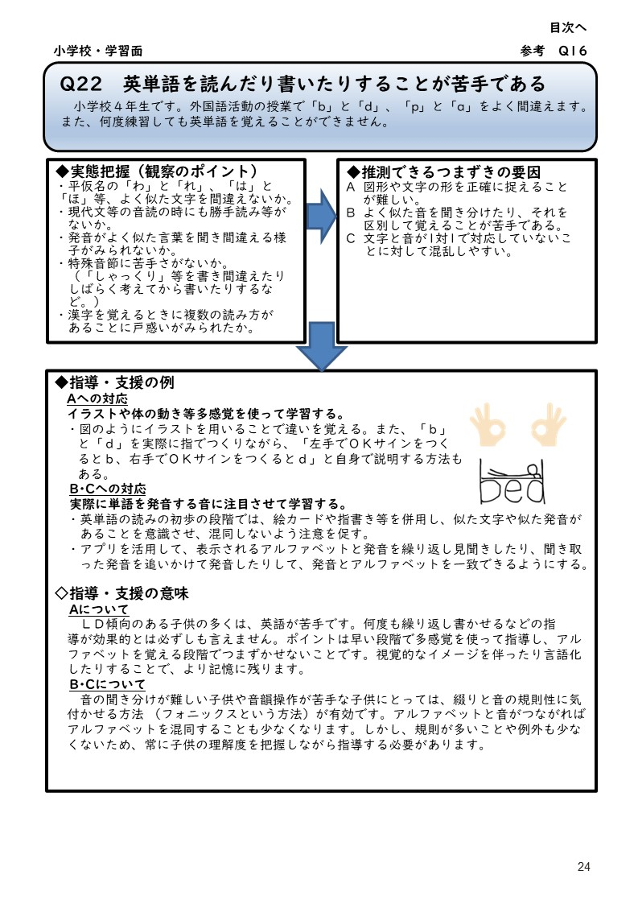

戻る

不器用１
戻る
見やすい大きさに表示倍率を変更してお使いください

不器用２
戻る
見やすい大きさに表示倍率を変更してお使いください

不器用３
戻る
見やすい大きさに表示倍率を変更してお使いください

不器用４
戻る
見やすい大きさに表示倍率を変更してお使いください

